De3
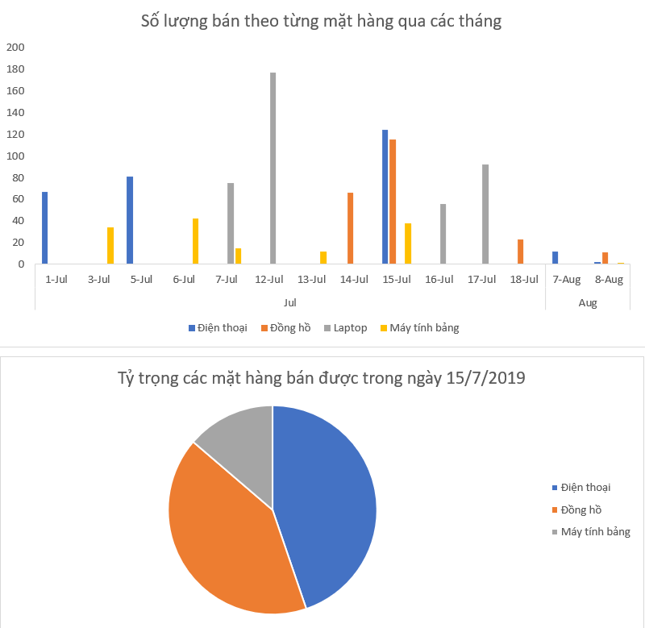
TRƯỜNG ĐẠI HỌC SƯ PHẠM KỸ THUẬT TPHCM
KHOA ĐÀO TẠO CHẤT LƯỢNG CAO
BỘ MÔN KẾ TOÁN TÀI CHÍNH

ĐỀ THI CUỐI KỲ - TIN HỌC ỨNG DỤNG NGÀY 03/01/2020 - THỜI GIAN 60 PHÚT - SV KHÔNG ĐƯỢC SỬ DỤNG TÀI LIỆU

Họ và tên | Võ Thị Kim Cẩm
MSSV | 17124010
 | Lưu ý
 | Sinh viên Save As file theo cú pháp sau: Phòng Thi - STT - Họ Tên - MSSV (viết không dấu và có khoảng cách giữa các chữ).
 | Ví dụ: A4101B - 1 - Nguyen Van A - 17125001
 | Nếu sử dụng VBA để giải quyết các vấn đề trong bài thì phải Save As định dạng file (file type) là Macro-Enabled Workbook.
 | Sinh viên không được chèn (insert) thêm cột hoặc dòng vào giữa các bảng. Nếu muốn thêm cột phụ thì thêm vào bên phải bảng.
Câu 1. (5đ)
BẢNG THỐNG KÊ BÁN HÀNG
Ngày bán | Mã mặt hàng | Tên hàng | Đơn giá | Số ngày tồn kho | Số lượng bán | Black Friday | GG Black Friday | GG sinh nhật công ty | GG tồn kho | GG cuối tuần | Thành tiền
1-Jul-19 | DT_SS | Điện thoại | 22000000 | 58 | 67 |  |  |  | 0.1
3-Jul-19 | MT_AP | Máy tính bảng | 21000000 | 30 | 34 |  |  |  | 0
5-Jul-19 | DT_SN | Điện thoại | 20000000 | 123 | 81 | x | 0.15 |  | 0
6-Jul-19 | MT_SS | Máy tính bảng | 15000000 | 151 | 42 | x | 0.15 |  | 0.1
7-Jul-19 | LA_AP | Điện thoại |  | 21 | 28 | x | 0.15 | 0.2 | 0.1
7-Jul-19 | MT_SN | Máy tính bảng |  | 47 | 15 | x | 0.15 | 0.2 | 0
7-Jul-19 | LA_SS | Điện thoại |  | 87 | 47 | x | 0.15 | 0.2 | 0
12-Jul-19 | LA_AP | Điện thoại |  | 21 | 99 |  |  |  | 0
12-Jul-19 | LA_SN | Điện thoại |  | 78 | 78 |  |  |  | 0
14-Jul-19 | MT_SS | Máy tính bảng |  | 151 | 12 |  |  |  | 0
16-Jul-19 | SW_AP | Đồng hồ |  | 133 | 66 |  |  |  | 0.1
16-Jul-19 | SW_SN | Đồng hồ |  | 89 | 81 |  |  |  | 0.1
16-Jul-19 | DT_AP | Điện thoại |  | 199 | 53 |  |  |  | 0
19-Jul-19 | DT_SN | Điện thoại |  | 123 | 71 |  |  |  | 0.1
21-Jul-19 | MT_SS | Máy tính bảng |  | 151 | 21 |  |  |  | 0.1
23-Jul-19 | SW_SS | Đồng hồ |  | 130 | 34 |  |  |  | 0.1
24-Jul-19 | MT_SN | Máy tính bảng |  | 47 | 17 |  |  |  | 0.1
26-Jul-19 | LA_SS | Điện thoại |  | 87 | 56 |  |  |  | 0
26-Jul-19 | LA_AP | Điện thoại |  | 21 | 92 |  |  |  | 0

BẢNG THÔNG TIN SẢN PHẨM |  | Đơn giá
Mã hàng | Tên hàng | SS | AP | SN |  | BẢNG THÔNG TIN CÔNG TY SẢN XUẤT
DT | Điện thoại | 22000000 | 30000000 | 20000000 |  | Mã nhà sản xuất | Tên công ty sản xuất
MT | Máy tính bảng | 15000000 | 21000000 | 16000000 |  | SS | Sangsung
LA | Laptop | 17000000 | 39000000 | 20000000 |  | AP | Apple
SW | Đồng hồ | 8000000 | 12000000 | 9000000 |  | SN | Sony

 | Cho biết
 |  | Mã mặt hàng có cú pháp như sau
 |  |  | 2 ký tự đầu là mã hàng
 |  |  | 2 ký tự sau là mã công ty sản xuất
 |  | GG: viết tắt của "giảm giá"
 | Yêu cầu/Điểm
 |  | Các cột GG Black Friday, GG sinh nhật công ty, GG tồn kho, GG cuối tuần có đơn vị tính là %, không được dùng đơn vị đồng.
 | 1 | Dùng hàm để điền giá trị vào cột tên hàng
 | 1 | Dùng hàm để điền giá trị vào cột đơn giá
 | 0.5 | Tính cột GG Black Friday: Nếu cột Black Friday có chữ "x" thì giảm 15% (ghi 15% vào cột GG Black Friday)
 | 0.5 | Tính cột GG sinh nhật công ty: Nếu ngày bán là 7/7/2019 thì giảm giá 20% (ghi 20% vào cột GG sinh nhật công ty)
 |  | Gợi ý: Dùng hàm Date để truyền chính xác kiểu ngày. Cú pháp hàm Date như sau: Date(Năm,Tháng,Ngày)
 | 0.5 | Tính cột GG tồn kho: Nếu số ngày tồn kho hơn 100 ngày thì giảm giá 10% (ghi 10% vào cột GG tồn kho)
 | 0.5 | Tính cột GG cuối tuần: Nếu ngày bán là cuối tuần (thứ 7 hoặc chủ nhật) thì giảm giá 1% (ghi 1% vào cột GG cuối tuần)
 |  | Gợi ý: Dùng hàm Weekday để lấy thứ trong tuần. Cú pháp hàm Weekday như sau: Weekday(Ngày).
 |  | Kết quả hàm Weekday chính là thứ tự của thứ trong tuần. Riêng kết quả Weekday = 1 thì ngày truyền vào là ngày chủ nhật.
 | 1 | Tính cột thành tiền: lấy số lượng bán * đơn giá
 |  |  | Nếu có giảm giá thì chỉ áp dụng 2 chương trình giảm giá cao nhất
 | Lưu ý:
 |  | Phải dùng hàm để tính toán mới công nhận kết quả

Câu 2. (5đ)
Ngày bán | Mặt hàng | Tên hàng | Đơn giá | Số ngày tồn kho | Số lượng bán | Black Friday | GG Black Friday | GG sinh nhật công ty | GG tồn kho | GG cuối tuần | Thành tiền
1-Jul-19 | DT_SS | Điện thoại | 22000000 | 58 | 67 |  | 0 | 0 | 0 | 0 | 1474000000
3-Jul-19 | MT_AP | Máy tính bảng | 21000000 | 30 | 34 |  | 0 | 0 | 0 | 0 | 714000000
5-Jul-19 | DT_SN | Điện thoại | 20000000 | 123 | 81 | x | 0.15 | 0 | 0.1 | 0 | 2025000000
6-Jul-19 | MT_SS | Máy tính bảng | 15000000 | 151 | 42 | x | 0.15 | 0 | 0.1 | 0.01 | 787500000
7-Jul-19 | LA_AP | Laptop | 39000000 | 21 | 28 | x | 0.15 | 0.2 | 0 | 0.01 | 1474200000
7-Jul-19 | MT_SN | Máy tính bảng | 16000000 | 47 | 15 | x | 0.15 | 0.2 | 0 | 0.01 | 324000000
7-Jul-19 | LA_SS | Laptop | 17000000 | 87 | 47 | x | 0.15 | 0.2 | 0 | 0.01 | 1078650000
12-Jul-19 | LA_AP | Laptop | 39000000 | 21 | 99 |  | 0 | 0 | 0 | 0 | 3861000000
12-Jul-19 | LA_SN | Laptop | 20000000 | 78 | 78 |  | 0 | 0 | 0 | 0 | 1560000000
13-Jul-19 | MT_SS | Máy tính bảng | 15000000 | 151 | 12 |  | 0 | 0 | 0.1 | 0.01 | 199800000
14-Jul-19 | SW_AP | Đồng hồ | 12000000 | 133 | 66 |  | 0 | 0 | 0.1 | 0 | 871200000
15-Jul-19 | SW_SN | Đồng hồ | 9000000 | 89 | 81 |  | 0 | 0 | 0 | 0 | 729000000
15-Jul-19 | DT_AP | Điện thoại | 30000000 | 199 | 53 |  | 0 | 0 | 0.1 | 0 | 1749000000
15-Jul-19 | DT_SN | Điện thoại | 20000000 | 123 | 71 |  | 0 | 0 | 0.1 | 0 | 1562000000
15-Jul-19 | MT_SS | Máy tính bảng | 15000000 | 151 | 21 |  | 0 | 0 | 0.1 | 0.01 | 349650000
15-Jul-19 | SW_SS | Đồng hồ | 8000000 | 130 | 34 |  | 0 | 0 | 0.1 | 0 | 299200000
15-Jul-19 | MT_SN | Máy tính bảng | 16000000 | 47 | 17 |  | 0 | 0 | 0 | 0 | 272000000
16-Jul-19 | LA_SS | Laptop | 17000000 | 87 | 56 |  | 0 | 0 | 0 | 0 | 952000000
17-Jul-19 | LA_AP | Laptop | 39000000 | 21 | 92 |  | 0 | 0 | 0 | 0 | 3588000000
18-Jul-19 | SW_AP | Đồng hồ | 12000000 | 133 | 21 |  | 0 | 0 | 0.1 | 0 | 277,200,000
18-Jul-19 | SW_SN | Đồng hồ | 9000000 | 89 | 2 |  | 0 | 0 | 0 | 0 | 18,000,000
7-Aug-19 | DT_AP | Điện thoại | 30000000 | 199 | 12 |  | 0 | 0 | 0.1 | 0 | 396,000,000
8-Aug-19 | DT_SN | Điện thoại | 20000000 | 123 | 2 |  | 0 | 0 | 0.1 | 0.01 | 44,400,000
8-Aug-19 | MT_SS | Máy tính bảng | 15000000 | 151 | 1 |  | 0 | 0 | 0.1 | 0.01 | 16,650,000
8-Aug-19 | SW_SS | Đồng hồ | 8000000 | 130 | 11 |  | 0 | 0 | 0.1 | 0 | 96,800,000

Yêu cầu/Điểm
0.5 | Câu 2.1. Dùng Pivot Table cho biết những ngày bán nhiều hơn 2 sản phẩm. Làm trên sheet 2.1
0.5 | Câu 2.2. Dùng Pivot Table thống kê số tiền bán được theo từng mặt hàng trong từng tháng. Làm trên sheet 2.2
1 | Câu 2.3. Dùng Pivot Table cho biết ngày nào bán được hàng nhiều nhất, ngày nào bán ế nhất. Làm trên sheet 2.3
1 | Câu 2.4. Dùng Pivot Table cho biết số lượng hàng bán được trong ngày Black Friday. Làm trên sheet 2.4
1 | Câu 2.5. Dùng Pivot Chart để vẽ các đồ thị sau. Làm trên sheet 2.5.
1 | Dùng Conditional Formatting (áp dụng cho dữ liệu câu 2) để highlight những dòng Điện thoại giá từ 30.000.000

2.5
Sum of Số lượng bán | Column Labels
Row Labels | Điện thoại | Đồng hồ | Laptop | Máy tính bảng | Grand Total
Jul
1-Jul | 67 |  |  |  | 67
3-Jul |  |  |  | 34 | 34
5-Jul | 81 |  |  |  | 81
6-Jul |  |  |  | 42 | 42
7-Jul |  |  | 75 | 15 | 90
12-Jul |  |  | 177 |  | 177
13-Jul |  |  |  | 12 | 12
14-Jul |  | 66 |  |  | 66
15-Jul | 124 | 115 |  | 38 | 277
16-Jul |  |  | 56 |  | 56
17-Jul |  |  | 92 |  | 92
18-Jul |  | 23 |  |  | 23
Aug
7-Aug | 12 |  |  |  | 12
8-Aug | 2 | 11 |  | 1 | 14
Grand Total | 286 | 215 | 400 | 142 | 1043
Số lượng bán theo từng mặt hàng qua các tháng
 | Điện thoại | Đồng hồ | Laptop | Máy tính bảng
1-Jul | 67
3-Jul |  |  |  | 34
5-Jul | 81
6-Jul |  |  |  | 42
7-Jul |  |  | 75 | 15
12-Jul |  |  | 177
13-Jul |  |  |  | 12
14-Jul |  | 66
15-Jul | 124 | 115 |  | 38
16-Jul |  |  | 56
17-Jul |  |  | 92
18-Jul |  | 23
7-Aug | 12
8-Aug | 2 | 11 |  | 1

 | Sum of Số lượng bán
1-Jul | 67
Điện thoại | 67
3-Jul | 34
Máy tính bảng | 34
5-Jul | 81
Điện thoại | 81
6-Jul | 42
Máy tính bảng | 42
7-Jul | 90
Laptop | 75
Máy tính bảng | 15
12-Jul | 177
Laptop | 177
13-Jul | 12
Máy tính bảng | 12
14-Jul | 66
Đồng hồ | 66
15-Jul | 277
Điện thoại | 124
Đồng hồ | 115
Máy tính bảng | 38
16-Jul | 56
Laptop | 56
17-Jul | 92
Laptop | 92
18-Jul | 23
Đồng hồ | 23
7-Aug | 12
Điện thoại | 12
8-Aug | 14
Điện thoại | 2
Đồng hồ | 11
Máy tính bảng | 1
Grand Total | 1043

